상품제안서
HB-7022 크리스탈 상패 | 상품코드: S18539

 |  |  |  |  |  |  | 02-713-8555 | www.synergygift.co.kr
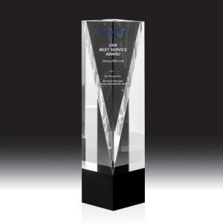

【상세/제작정보】 | 심플한 디자인의 크리스탈 상패 샌딩(비용 포함) 앞면조각이라 칼라는 단색만 가능 로고- 일러스트 파일 배송비 별도 상품입니다.

【인쇄/포장옵션】 | 기타 / 우단케이스

【공급단가】 | 수량 | 5~ | 30~ | 50~ | 100~ | 500~
*VAT별도 | 단가 | 141,750원 | 136,500원 | 131,250원 | 126,000원 | 122,850원

【상품 URL】 | https://www.synergygift.co.kr:443/src/goods_detail.php?gdno=13600

